Tipp
Funktion Duplikate entfernen

Ausgangslage |  | powered by Karoka AG www.karoka.ch
 | Im heutigen Excel-Tipp wird die Funktion Duplikate entfernen vorgestellt. Es handelt sich hierbei um eine relative simple Funktion, die jedoch im Alltag viel Arbeit ersparen kann. Das Prinzip der Funktion ist es, in einem ausgewählten Bereich Duplikate/doppelte Einträge zu entfernen.

Excel Tipp: So geht’s einfach und schnell
 | 1 | Im Arbeitsblatt Beispiel sind in den Spalten B bis D eine Übersicht der Verkaufstransaktionen eines Unternehmens dargestellt. Die Übersicht entstammt dabei drei verschiedenen Systemen (jeweils durch die gestrichelte Linie getrennt), wobei manche Transaktion in mehreren Systemen und damit doppelt erfasst werden. Zur weiteren Bearbeitung sollen nun die doppelt vorhandenen Transaktionen entfernt werden. Hierzu bietet sich die Funktion Duplikate entfernen an.
 | 2 | Möchte man die ursprüngliche Liste beibehalten, muss in einem ersten Schritt die gesamte Liste an einen anderen Ort kopiert werden. In unserem Beispiel sind dies die Spalten F bis H. Im nächsten Schritt wird der gesamte Bereich mit den Werten markiert (hier: Zellen F8 bis H49). Anschliessend wird in der Symbolleiste unter Daten, die Option Duplikate entfernen ausgewählt.
 | 3 | In dem sich öffnenden Fenster kann nun ausgewählt werden, in welchen Spalten die Einträge übereinstimmen müssen. Wählt man die Spalten F, G und H aus, werden nur solche Zeilen gelöscht, deren Werten in allen drei Spalten genau übereinstimmen. Wählt man hingegen nur die Spalte F aus, werden alle Zellen gelöscht, bei denen der Wert in Spalte F mehrfach vorkommt, auch wenn sich die Werte in Spalte G und H unterscheiden. Da wir in unserem Fall wirklich nur solche Transaktionen gelöscht haben möchten, bei denen Transaktionsnummer, Kundennummer und Transaktionsbetrag übereinstimmen, wählen wir alle drei Spalten aus und schliessen das Fenster mit Ok. | 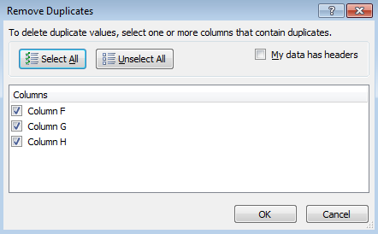
 | 4 | Es wurden nun solche Zellen gelöscht, die bereits im Datensatz vorhanden waren und ansonsten doppelt dagewesen wären. Mühsames Filtern von Daten etc. kann mit dieser Funktion umgangen werden.

Übung
 | 1 | Im Arbeitsblatt Übung finden Sie erneut die importierten Daten aus mehreren externen Systemen, bei denen teilweise einige Einträge doppelt vorkommen. Zur weiteren Datenaufbereitung sollen Zeilen/Einträge, die doppelt vorkommen, gelöscht werden-

Lösung
 | 1 | Die Lösung finden Sie im Arbeitsblatt Lösung. Es ist dabei analog wie in der Beschreibung des Beispiels vorzugehen.

